Sheet1
Scene No. | 5
Quest Title | 极致的料理 二
Quest Log | 回复维安
Map No. | 22
 | 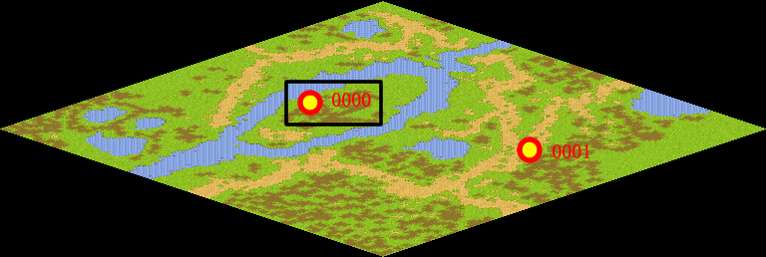
NPC No. | 0
Condition
Dialog | 维安真是一个贤惠的妻子啊，那么多年来都亲自做饭给我吃，此时此刻我感到无比的幸福，你帮我去谢谢维安的便当。
Select | 1：接受，2：不接受
Result | 1 :Scene 006 , 2 : 关闭对话框

NPC No. | 9
Condition
Dialog | 马凯就在方舟花园，就是你第一次来托里岛的地方。
Select | 1：确定
Result | 1：关闭对话框

ScriptFile | Qlog-0043-005.scr
 | Q0009-0043-005.scr
 | Q0000-0043-005.scr

